CALCULOS AUXILIARES
AUXILIAR COSTOS |  |  |  |  |  |  |  |  |  |  |  |  |  | Completar
1) HORAS (Sale de Project) |  |  |  |  |  |  |  | Porcentaje distrubución de hs sobre total
 | Oct-23 | Nov-23 | Dec-23 | Jan-24 | Feb-24 | Mar-24 | Resource Name | Oct-23 | Nov-23 | Dec-23 | Jan-24 | Feb-24 | Mar-24
Marco Piatti - PM | 12 | 124 |  |  | 16 | 8 | Marco Piatti - PM | 20.00% | 29.52% | 0.00% | 0.00% | 4.30% | 8.70%
Ana Gómez - Analista Funcional | 12 | 76 | 38 | 10 |  | 8 | Ana Gómez - Analista Funcional | 20.00% | 18.10% | 23.46% | 2.33% | 0.00% | 8.70%
Laura Bianchi - Arquitecto de Sistemas | 12 | 68 | 94 | 106 | 32 | 8 | Laura Bianchi - Arquitecto de Sistemas | 20.00% | 16.19% | 58.02% | 24.65% | 8.60% | 8.70%
Martín Ferrari - Desarrollador |  |  |  | 80 | 110 | 26 | Martín Ferrari - Desarrollador | 0.00% | 0.00% | 0.00% | 18.60% | 29.57% | 28.26%
Natalia Russo - Desarrollador |  |  |  | 112 | 110 | 26 | Natalia Russo - Desarrollador | 0.00% | 0.00% | 0.00% | 26.05% | 29.57% | 28.26%
Pedro González - Coordinador de Pruebas | 12 | 68 |  | 16 | 80 | 8 | Pedro González - Coordinador de Pruebas | 20.00% | 16.19% | 0.00% | 3.72% | 21.51% | 8.70%
Luis Santoro - Especialista en Seguridad Informática | 12 | 84 | 30 | 106 | 24 | 8 | Luis Santoro - Especialista en Seguridad Informática | 20.00% | 20.00% | 18.52% | 24.65% | 6.45% | 8.70%
TOTAL | 60 | 420 | 162 | 430 | 372 | 92 |  | 3.91% | 27.34% | 10.55% | 27.99% | 24.22% | 5.99%
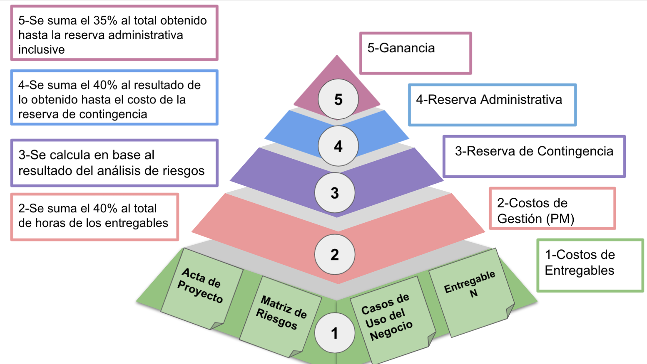
COSTO (PELDAÑO 1)
Resource Name | Oct-23 | Nov-23 | Dec-23 | Jan-24 | Feb-24 | Mar-24
Marco Piatti - PM | $ 183,504.75 | $ 1,896,215.75 | $ - | $ - | $ 244,673.00 | $ 122,336.50
Ana Gómez - Analista Funcional | $ 100,093.50 | $ 633,925.50 | $ 316,962.75 | $ 83,411.25 | $ - | $ 66,729.00
Laura Bianchi - Arquitecto de Sistemas | $ 166,822.50 | $ 945,327.50 | $ 1,306,776.25 | $ 1,473,598.75 | $ 444,860.00 | $ 111,215.00
Martín Ferrari - Desarrollador | $ - | $ - | $ - | $ 593,146.67 | $ 815,576.67 | $ 192,772.67
Natalia Russo - Desarrollador | $ - | $ - | $ - | $ 830,405.33 | $ 815,576.67 | $ 192,772.67
Pedro González - Coordinador de Pruebas | $ 100,093.50 | $ 567,196.50 | $ - | $ 133,458.00 | $ 667,290.00 | $ 66,729.00
Luis Santoro - Especialista en Seguridad Informática | $ 111,215.00 | $ 778,505.00 | $ 278,037.50 | $ 982,399.17 | $ 222,430.00 | $ 74,143.33
TOTAL Peldaño 1 | $ 661,729.25 | $ 4,821,170.25 | $ 1,901,776.50 | $ 4,096,419.17 | $ 3,210,406.33 | $ 826,698.17

2) PELDAÑO GESTIÓN |  |  |  |  |  |  | Prorrateo P2 Gestion por rol y mes
 | Oct-23 | Nov-23 | Dec-23 | Jan-24 | Feb-24 | Mar-24 | Resource Name | Oct-23 | Nov-23 | Dec-23 | Jan-24 | Feb-24 | Mar-24
Horas Peldaño 2 Gestión | 24 | 168 | 64.8 | 172 | 148.8 | 36.8 | Marco Piatti - PM | $ 73,401.90 | $ 758,486.30 | $ - | $ - | $ 97,869.20 | $ 48,934.60
Peldaño 2 Gestión | $ 367,009.50 | $ 2,569,066.50 | $ 990,925.65 | $ 2,630,234.75 | $ 2,275,458.90 | $ 562,747.90 | Ana Gómez - Analista Funcional | $ 73,401.90 | $ 464,878.70 | $ 232,439.35 | $ 61,168.25 | $ - | $ 48,934.60
 |  |  |  |  |  |  | Laura Bianchi - Arquitecto de Sistemas | $ 73,401.90 | $ 415,944.10 | $ 574,981.55 | $ 648,383.45 | $ 195,738.40 | $ 48,934.60
 |  |  |  |  |  |  | Martín Ferrari - Desarrollador | $ - | $ - | $ - | $ 489,346.00 | $ 672,850.75 | $ 159,037.45
 |  |  |  |  |  |  | Natalia Russo - Desarrollador | $ - | $ - | $ - | $ 685,084.40 | $ 672,850.75 | $ 159,037.45
 |  |  |  |  |  |  | Pedro González - Coordinador de Pruebas | $ 73,401.90 | $ 415,944.10 | $ - | $ 97,869.20 | $ 489,346.00 | $ 48,934.60
 |  |  |  |  |  |  | Luis Santoro - Especialista en Seguridad Informática | $ 73,401.90 | $ 513,813.30 | $ 183,504.75 | $ 648,383.45 | $ 146,803.80 | $ 48,934.60

3) PELDAÑO 3 RESERVA CONTINGENCIA
 | Oct-23 | Nov-23 | Dec-23 | Jan-24 | Feb-24 | Mar-24
Peldaño 3 Reserva Contingencia |  |  |  | $ 2,000,000.00 | $ 1,500,000.00 | $400,000.00

4) PELDAÑO 4 RESERVA ADMINISTRATIVA |  |  |  |  |  |  | Prorrateo P4 Gestion por rol y mes
 | Oct-23 | Nov-23 | Dec-23 | Jan-24 | Feb-24 | Mar-24 | Resource Name | Oct-23 | Nov-23 | Dec-23 | Jan-24 | Feb-24 | Mar-24
Peldaño 4 Reserva Adm. 40% | $ 411,495.50 | $ 2,956,094.70 | $ 1,157,080.86 | $ 2,690,661.57 | $ 2,194,346.09 | $ 555,778.43 | Marco Piatti - PM | $ 82,299.10 | $ 872,751.77 | $ - | $ - | $ 94,380.48 | $ 48,328.56
 |  |  |  |  |  |  | Ana Gómez - Analista Funcional | $ 82,299.10 | $ 534,912.37 | $ 271,414.03 | $ 62,573.52 | $ - | $ 48,328.56
 |  |  |  |  |  |  | Laura Bianchi - Arquitecto de Sistemas | $ 82,299.10 | $ 478,605.81 | $ 671,392.60 | $ 663,279.36 | $ 188,760.95 | $ 48,328.56
 |  |  |  |  |  |  | Martín Ferrari - Desarrollador | $ - | $ - | $ - | $ 500,588.20 | $ 648,865.78 | $ 157,067.82
 |  |  |  |  |  |  | Natalia Russo - Desarrollador | $ - | $ - | $ - | $ 700,823.48 | $ 648,865.78 | $ 157,067.82
 |  |  |  |  |  |  | Pedro González - Coordinador de Pruebas | $ 82,299.10 | $ 478,605.81 | $ - | $ 100,117.64 | $ 471,902.39 | $ 48,328.56
 |  |  |  |  |  |  | Luis Santoro - Especialista en Seguridad Informática | $ 82,299.10 | $ 591,218.94 | $ 214,274.23 | $ 663,279.36 | $ 141,570.72 | $ 48,328.56

5) PELDAÑO 5 GANANCIA |  |  |  |  |  |  | Prorrateo P5 Gestion por rol y mes
 | Oct-23 | Nov-23 | Dec-23 | Jan-24 | Feb-24 | Mar-24 | Resource Name | Oct-23 | Nov-23 | Dec-23 | Jan-24 | Feb-24 | Mar-24
Peldaño 5 Ganancia 35% | $ 504,081.99 | $ 3,621,216.01 | $ 1,417,424.05 | $ 3,296,060.42 | $ 2,688,073.96 | $ 680,828.57 | Marco Piatti - PM | $ 100,816.40 | $ 1,069,120.92 | $ - | $ - | $ 115,616.08 | $ 59,202.48
 |  |  |  |  |  |  | Ana Gómez - Analista Funcional | $ 100,816.40 | $ 655,267.66 | $ 332,482.19 | $ 76,652.57 | $ - | $ 59,202.48
 |  |  |  |  |  |  | Laura Bianchi - Arquitecto de Sistemas | $ 100,816.40 | $ 586,292.12 | $ 822,455.93 | $ 812,517.22 | $ 231,232.17 | $ 59,202.48
 |  |  |  |  |  |  | Martín Ferrari - Desarrollador | $ - | $ - | $ - | $ 613,220.54 | $ 794,860.58 | $ 192,408.07
 |  |  |  |  |  |  | Natalia Russo - Desarrollador | $ - | $ - | $ - | $ 858,508.76 | $ 794,860.58 | $ 192,408.07
 |  |  |  |  |  |  | Pedro González - Coordinador de Pruebas | $ 100,816.40 | $ 586,292.12 | $ - | $ 122,644.11 | $ 578,080.42 | $ 59,202.48
 |  |  |  |  |  |  | Luis Santoro - Especialista en Seguridad Informática | $ 100,816.40 | $ 724,243.20 | $ 262,485.94 | $ 812,517.22 | $ 173,424.13 | $ 59,202.48

Total x Rol y mes de TODA la pirámide.
 | Oct-23 | Nov-23 | Dec-23 | Jan-24 | Feb-24 | Mar-24
Marco Piatti - PM | $ 440,022.15 | $ 4,596,574.74 | $ - | $ - | $ 552,538.76 | $ 278,802.14
Ana Gómez - Analista Funcional | $ 356,610.90 | $ 2,288,984.23 | $ 1,153,298.31 | $ 283,805.59 | $ - | $ 223,194.64
Laura Bianchi - Arquitecto de Sistemas | $ 423,339.90 | $ 2,426,169.52 | $ 3,375,606.33 | $ 3,597,778.78 | $ 1,060,591.52 | $ 267,680.64
Martín Ferrari - Desarrollador | $ - | $ - | $ - | $ 2,196,301.41 | $ 2,932,153.78 | $ 701,286.01
Natalia Russo - Desarrollador | $ - | $ - | $ - | $ 3,074,821.97 | $ 2,932,153.78 | $ 701,286.01
Pedro González - Coordinador de Pruebas | $ 356,610.90 | $ 2,048,038.52 | $ - | $ 454,088.95 | $ 2,206,618.81 | $ 223,194.64
Luis Santoro - Especialista en Seguridad Informática | $ 367,732.40 | $ 2,607,780.44 | $ 938,302.42 | $ 3,106,579.20 | $ 684,228.64 | $ 230,608.98
Total | $ 1,944,316.24 | $ 13,967,547.46 | $ 5,467,207.06 | $ 12,713,375.90 | $ 10,368,285.29 | $ 2,626,053.07

SETUP INICIAL
Marco Piatti - PM | $ 500,000.00
Ana Gómez - Analista Funcional | $ -
Laura Bianchi - Arquitecto de Sistemas | $ -
Martín Ferrari - Desarrollador | $ -
Natalia Russo - Desarrollador | $ -
Pedro González - Coordinador de Pruebas | $ -
Luis Santoro - Especialista en Seguridad Informática | $ -

DISTRIBUCIÓN DE COSTOS UNIFORME
 | Oct-23 | Nov-23 | Dec-23 | Jan-24 | Feb-24 | Mar-24
Marco Piatti - PM | $ 248,747.57 | $ 1,741,232.99 | $ 671,618.44 | $ 1,782,690.92 | $ 1,542,234.93 | $ 381,412.94
Ana Gómez - Analista Funcional | $ 168,198.97 | $ 1,177,392.80 | $ 454,137.22 | $ 1,205,425.97 | $ 1,042,833.63 | $ 257,905.09
Laura Bianchi - Arquitecto de Sistemas | $ 435,592.45 | $ 3,049,147.14 | $ 1,176,099.61 | $ 3,121,745.89 | $ 2,700,673.19 | $ 667,908.42
Martín Ferrari - Desarrollador | $ 227,724.27 | $ 1,594,069.86 | $ 614,855.52 | $ 1,632,023.90 | $ 1,411,890.45 | $ 349,177.21
Natalia Russo - Desarrollador | $ 262,041.47 | $ 1,834,290.32 | $ 707,511.98 | $ 1,877,963.90 | $ 1,624,657.14 | $ 401,796.93
Pedro González - Coordinador de Pruebas | $ 206,584.06 | $ 1,446,088.39 | $ 557,776.95 | $ 1,480,519.06 | $ 1,280,821.14 | $ 316,762.22
Luis Santoro - Especialista en Seguridad Informática | $ 309,970.00 | $ 2,169,790.02 | $ 836,919.01 | $ 2,221,451.69 | $ 1,921,814.02 | $ 475,287.34
Total | $ 1,858,858.79 | $ 13,012,011.53 | $ 5,018,918.73 | $ 13,321,821.33 | $ 11,524,924.50 | $ 2,850,250.14

TOTAL PROYECTO | $ 47,586,785.02

